Info
Mittariston käyttötarkoitus | Tämä työkalu käsittelee työturvallisuuden riskienarviointia. Mittaristo on tarkoitettu organisaatiokohtaisen kehittämisen tueksi sekä orientaatioksi organisaation tilanteen tarkasteluun. Mittaristoa voi hyödyntää muun muassa työturvallisuuden riskienarviointien suunnittelun apuna, toteutuneiden riskienarviointien katselmoinnissa, sekä työturvallisuuden riskienarviointiprosessien kehittämisessä. Kyseessä on itsearviointityökalu, jolloin mittariston käyttöönottajat suorittavat itse arvioinnin ja tekevät päätökset kehittämiskohteista tulosten perusteella. Mittaristoa ei ole tarkoitus käyttää jokaisen suoritetun riskienarvioinnin jälkeen, vaan katselmoinnin apuvälineenä. Mittaristoa voi käyttää kolmella eri tasolla: 1) organisaation laajuinen toteutuneiden riskienarviointien katselmointi, 2) esihenkilön/lähijohdon suorittama toteutuneiden riskienarviointien seuraaminen, sekä 3) työntekijöiden mielipiteiden selvittäminen ja tulosten vertaaminen organisaatio- ja esihenkilötason vastauksiin. Organisaation työturvallisuuden riskienhallinnasta vastaava henkilö/ryhmä määrittää ensimmäisellä ja toisella tasolla tarkasteltavien työturvallisuuden riskienarviointien määrän ja katselmointien tiheyden. Kolmatta tasoa voi käyttää kyselynomaisesti ja verrata työntekijöiden vastauksia katselmointeihin, jotta saadaan selville, eroavatko työntekijöiden kokemukset johdon kokemuksista.

Vastaaminen | Jokaista kohtaa tarkastellaan asteikolla 1 - 4 (1 = eri mieltä, 2 = jokseenkin eri mieltä, 3 = jokseenkin samaa mieltä, ja 4 = samaa mieltä). EOS = ei osaa sanoa. Tarkasteltavat kysymykset alkavat taulukoissa riviltä kaksi. Mikäli vastaajia on yksi, merkitse valittu arvo kirjaimella x. Mikäli taulukkoon merkataan useamman vastaajan vastaukset, merkitse väittämän kohtaan numeroin, montako vastausta kukin vastausvaihtoehto sai. Valitse vaihtoehto, jonka koet parhaiten kuvaavan omaa organisaatiotasi. Vastaa kysymyksiin mahdollisimman realistisesti ja rehellisesti sen mukaan, millainen yleiskuva sinulla on kunkin väittämän tilasta. Kaikki mittariston kohdat eivät välttämättä sovellu jokaiselle organisaatiolle. Tällöin väittämän voi ohittaa tai valita kohdan EOS. Tulossivu löytyy viidenneltä välilehdeltä. Vastaukset lasketaan yhteen teemoittain jokaiselle eri tasolle. Kuudennella välilehdellä verrataan samoja / hyvin samankaltaisia väittämiä eri vastaajatasojen kesken. Voit kerätä vastauksia esimerkiksi tulostettavilla kyselyillä, mutta mikäli haluat käyttää excelin vertailevia ominaisuuksia välilehdellä kuusi, on vastaukset siirrettävä taulukkoon.
 | 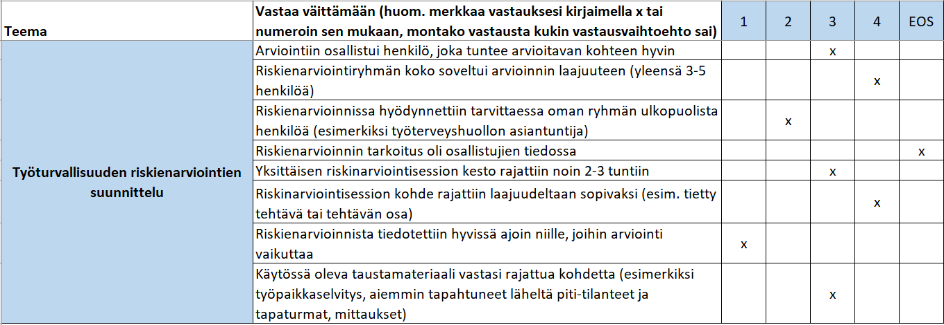 Esimerkki yhden vastaajan vastauksista / merkintätavasta:
 |  Esimerkki useamman vastaajan (n = 9) vastauksista / merkintätavasta:

Käyttötasot | Organisaation laajuinen riskienarviointien katselmointi:
 | Organisaation työturvallisuuden riskienhallinnasta vastaava henkilö/ryhmä katselmoi toteutuneet työturvallisuuden riskienarvioinnit ja nostaa esille kehitystarpeita ja ehdotuksia. Katselmoinnissa riskienarviointiprosessin jokainen kohta mennään mittariston väittämien avulla läpi, jotta kehitystä vaativat osa-alueet paikannetaan. Vertaamalla eri toimipisteiden/palvelupisteiden/yksiköiden riskienarviointeja ja niiden tuloksia toisiinsa, voidaan tunnistaa mahdolliset laatuerot, yleisimmät riskit sekä organisaatiotasolla tarvittavat toimenpiteet. Katselmoinnin tuloksia on tarkoitus käyttää riskienarviointitoiminnan kehittämisessä. Organisaatiotasolla tarkasteltavat kohdat löytyvät toiselta välilehdeltä.

 | Esihenkilön/lähijohdon suorittama toteutuneiden riskienarviointien seuraaminen: Esihenkilö seuraa oman toimipisteensä/palvelupisteensä/yksikkönsä työturvallisuuden riskienarviointien toteuttamista. Toteutuneet riskienarvioinnit mennään mittariston kysymysten avulla läpi, jotta kehitystä vaativat osa-alueet paikannetaan. Tarkastelun tuloksia on tarkoitus käyttää riskienarviointitoiminnan kehittämisessä. Lähijohdossa tarkasteltavat kohdat löytyvät kolmannelta välilehdeltä.

 | Työntekijöiden näkemys työturvallisuuden riskienarvioinnista: Työntekijöiden näkemykset työturvallisuuden riskienarvioinnista auttavat paikantamaan kehitystä vaativat osa-alueet. Lisäksi on hyvä tarkastella sitä, eroavatko työntekijöiden ja johdon mielipiteet toisistaan. Työntekijöille suunnatut väittämät löytyvät neljänneltä välilehdeltä.

